상품제안서
투명 큐빅 스마트링 원형 거치톡 | 상품코드: F31087

 |  |  |  |  |  |  | 02-412-0044 | www.easy1.co.kr
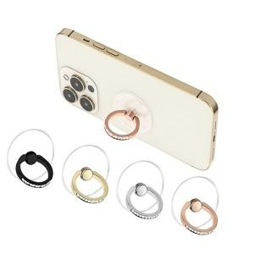

【상세/제작정보】 | ＊택배비별도 (1BOX 200개) 5000원

【인쇄/포장옵션】 | 레이저 / 지퍼백

【공급단가】 | 수량 | 100~ | 300~ | 500~ | 1,000~ | 3,000~
*VAT별도 | 단가 | 1,650원 | 1,590원 | 1,540원 | 1,480원 | 1,430원

【상품 URL】 | http://www.easy1.co.kr/src/goods_detail.php?gdno=31087

